Лист1
заказ | № образца | № цвета образца | № изделия из заказа | Входная информация от заказчика | НАИМЕНОВОАНИЕ ОБРАЗЦА | ВИЗУАЛЬНАЯ ИНФОРМАЦИЯ | ОБРАЗЕЦ предъявлен заказчику | ОБРАЗЕЦ подписан заказчиком
2383 | 976 | 10 | 1,9,15,20 |  | ПАНЕЛЬ ПОЯСА ярус верхний, молдинг, ярус нижний, плинтус (группа изделий совместно образцом «2397_976 - дверной блок») | 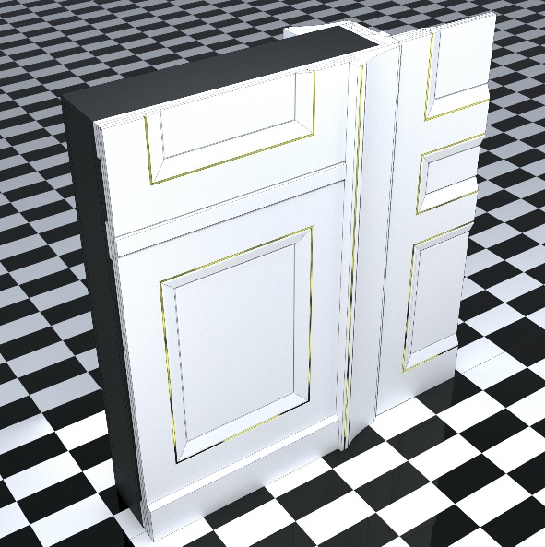
2383 | 977 | 10 | 18-19 |  | ШКАФ фрагмент фасада и обрамления | 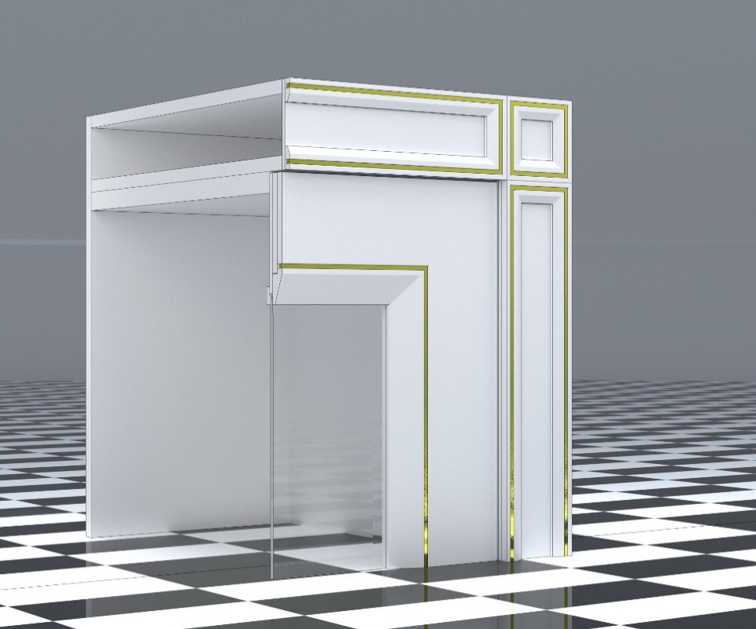
2383 | 978 | 10 | 3,11,17,22 |  | КАРНИЗ, ОБРАЗЕЦ СТЫКА МЕЖДУ ДВУМЯ СЕ
2383 | 979 | 10 | 12-13 |  | ШКАФ-СТЕЛЛАЖ фрагмент полки и обрамления | 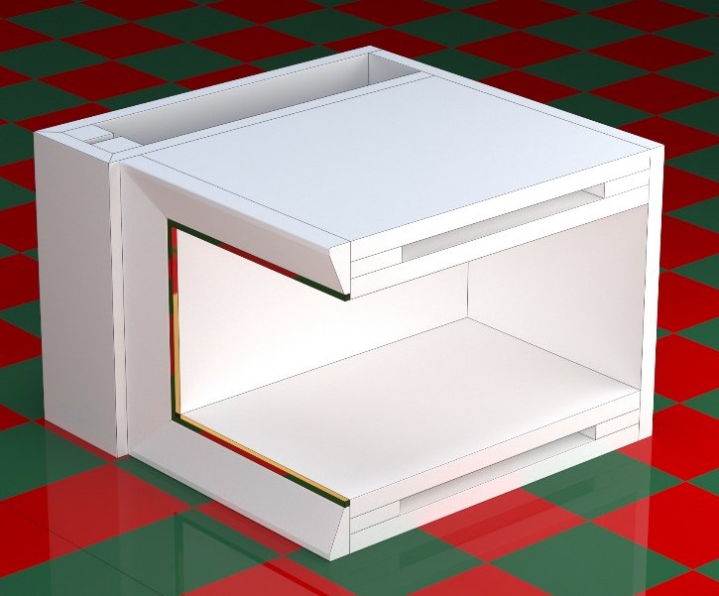
2383 | 987 | 64 | 23-24 |  | ПАНЕЛЬ В ТЕКСТИЛЬНОМ ИСПОЛНЕНИИ кожа двух цветов: а) ТЕМНО-КОРЧНЕВЫЙ б) СВЕТЛО-КОРИЧНЕВЫЙ | 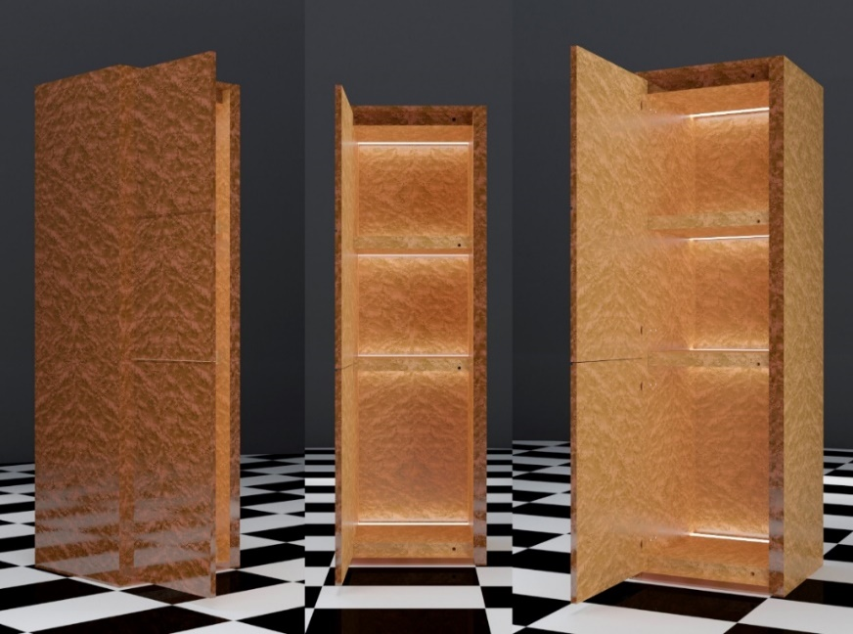
2383 | 988 | 23-24 | 23-24 |  | МАКЕТ КОРПУСА фурнитура, подсветка
2383 | 994 | 23 | 23-24 |  | ПЛАШКА ВНУТРЕННИЕ ПОВЕРХНОСТИ ШКАФОВ и ФАСАДОВ шпон "КЛЁН ПТИЧИЙ ГЛАЗ", цвет СВЕТЛЫЙ,глянец 100% glossiness
2383 | 995 | 24 | 23-24 |  | ПЛАШКА покрытие ВНЕШНИХ ПОВЕРХНОСТЕЙ ШКАФОВ И ФАСАДОВ, ТОРЦЕВ ПОЛОК И ФАСАДОВ шпон КЛЁН "ПТИЧИЙ ГЛАЗ", цвет ТЕМНЫЙ, глянец 100% glossiness
2397 | 976 | 10 | 1-16,22-39 |  | ДВЕРНОЙ БЛОК ОДНОСТВОРЧАТЫЙ (группа изделий совместно образцом «2383_976 - панели настенные столярные»)
2397 | 979 | 10 | 1-16,22-39 |  | НАЛИЧНИКИ образец стыка запиленных под углом 45 градусов и собранных на эксцентрики наличинико в обрамления дверного блока | 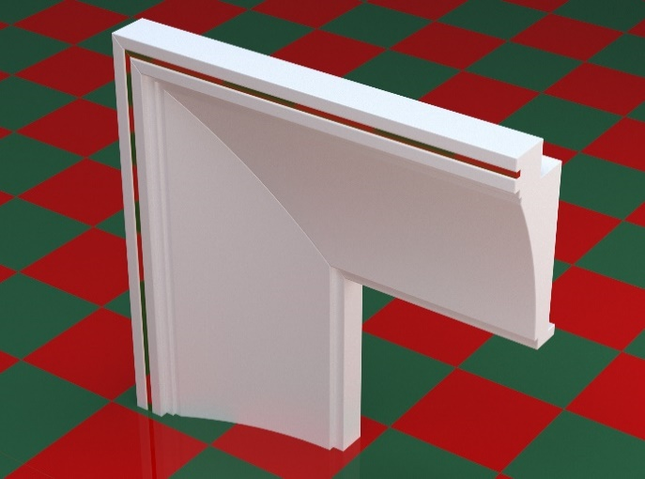
2397 | 980 | 21 | 17-21 |  | ДВЕРНОЙ БЛОК ОДНОСТВОРЧАТЫЙ МЕТАЛЛИЧЕСКИЙ СО СТЕКЛОМ дверь стеклянная с металлическими наличниками и специальной фурнитурой
2407 | 975 | 10 | 27-37 |  | ЭКРАН РАДИАТОРА (декоративная фрезерованная решетка из МДФ) ПЛИНТУС | 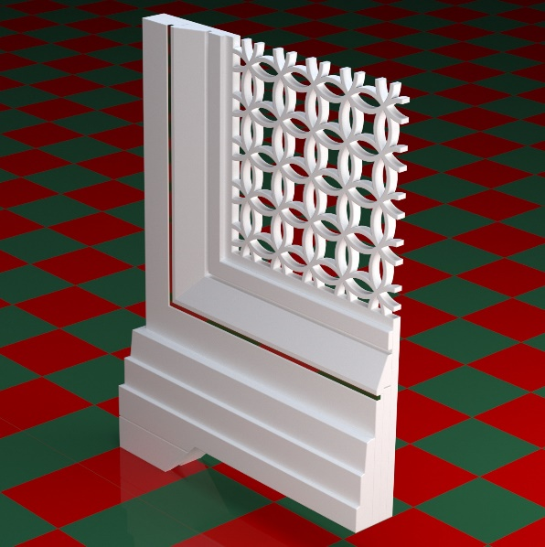
2383,2397,2407 | 975 | 1 |  | 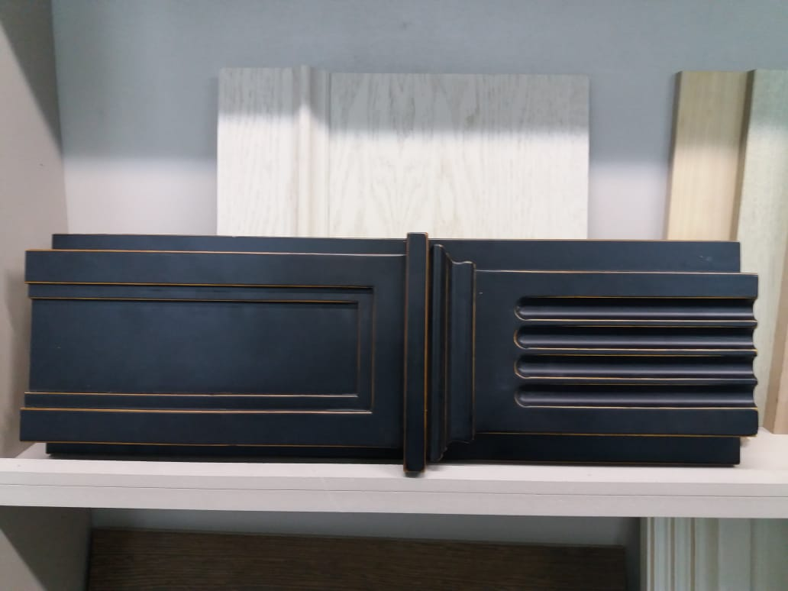 ОБРАЗЕЦ ФАКТУРЫ ПОВЕРХНОСТИ. НЕОБХОДИМО ВОССОЗДАТЬ «ШЕЛКОВИСТО-МАТОВУЮ ПОВЕРХНОСТЬ»

